buku kegiatan sekretaris

BUKU KEGIATAN

NO. | NAMA | JABATAN | KEGIATAN |  |  | TANDA TANGAN
 |  |  | TANGGAL | TEMPAT | URAIAN
1 | 2 | 3 | 4 | 5 | 6 | 7
1 | Sopiani | Seketaris | 01 Oktober 2026 | Kelurahan Damai Baru | Mengikuti Studi Tiru Griya Digitalisasi
2 | Umiyati | Wakil Ketua | 01 Oktober 2026 |  | Mengikuti Studi Tiru Griya Digitalisasi
3
4
5
6
7
8
9
10
11
12
13
14
15
16
17
 |  |  | TP PKK KELURAHAN GUNUNG SARI ILIR

BUKU DAFTAR ANGGOTA (2026)
DAFTAR ANGGOTA TIM PENGGERAK PKK
TAHUN 2026

 | KELURAHAN : GUNUNG SARI ILIR |  |  |  |  | KECAMATAN | : BALIKPAPAN TENGAH
 | KOTA : BALIKPAPAN |  |  |  |  | PROPINSI | : KALIMANTAN TIMUR

NO. | NAMA | JABATAN | JENIS KELAMIN ( L / P ) | TEMPAT LAHIR | TGL/BLN/TH. LAHIR/UMUR | STATUS | ALAMAT | PENDIDIKAN | PEKERJAAN | KET

1 | 2 | 3 | 4 | 5 | 6 | 7 | 8 | 9 | 10 | 11
1 | ARWANI AHMAD | Pembina | L | Blitar | 20 Juli 1990/36th | Menikah | Perum Qiana Blok C 11 Jl. Julak RT 034 Kel. Teritip Kec. Balikpapan Timur | S1 | Lurah GSI

2 | ENDAH PRIYANTI | PARA PEMBINA | P |  |  | Menikah |  |  | STAFF KELURAHAN
 | FOTO
3 | RIANA | PARA PEMBINA | P |  |  | Menikah
 | FOTO
4 | RIMADHOTUL CHOLIFAH | Ketua | P | Balikpapan | 01 Mei 1991/35th | Menikah | Perum Qiana Blok C 11 Jl. Julak RT 034 Kel. Teritip Kec. Balikpapan Timur | S1 | Guru

5 | SUMIATI | Wakil Ketua | P | Balikpapan | 01 Maret 1971/55th | Menikah | Jl. Mekarsari RT 21 No. 15 | SLTA | Ketua RT. 21

6 | SOPIANI | Sekretaris | P | Balikpapan | 05 Oktober 1973/53th | Menikah | Jl. Mekarsari RT 32 No. 28 | S1 | Ketua RT. 32
 | foto
7 | DEWI SANGADAH UKROWIYAH | Bendahara | P |  |  | Menikah |  |  | Staff Kelurahan
 | foto
8 | SITI AISYAH SARAGIH | Ketua Pokja I | P | Sarimatondang | 12 DESEMBER 1979/47th | Menikah | Jl,Kamboja N0. 12 RT. 30 |  | Ibu Rumah Tangga
 | 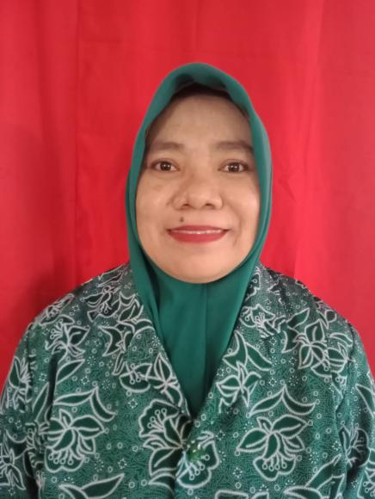
9 | AGUSTINAH | Wakil Ketua Pokja I | P | Long Bakun | 23 Agustus 1970/56th | Menikah | Jl. Mekarsari RT 21 No. 14 | PGAN | Ibu Rumah Tangga
 | 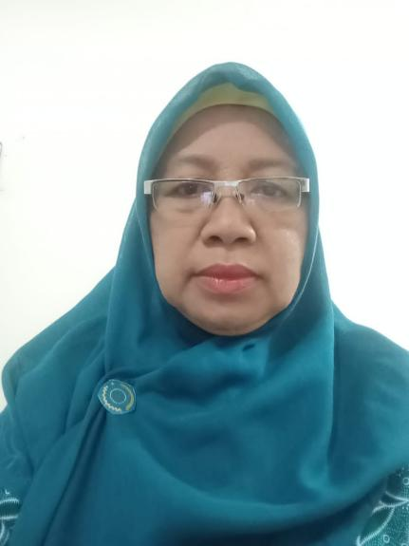
10 | EVI FITRI | Sekretaris Pokja I | P | Balikpapan | 24 April 1978/48th | Menikah | Jl. Mekarsari Rt 20 No. 50 | SLTA | Ibu Rumah Tangga
 | 
11 | ASMARIAH | Anggota Pokja I | P | Balikpapan | 28 Februari 1972/54th | Cerai Mati | Jl. Wonosari No. 03 RT. 25 | SMA | Ketua RT. 25
 | foto
12 | VIVIN PURWANTI | Ketua Pokja II | P | Balikpapan | 21 Juli 1970/56th | Menikah | RT 69 No. 52 GSI | SMEA | Ibu Rumah Tangga

13 | INDAH RUSTIANA | Wakil Ketua Pokja 2 | P | Ponorogo | 7 Februari 1968/58th | Menikah | Jl. Wonosari RT. 26 No. 43 | SLTA | Ibu rumah tangga

14 | GERI MINUANDHANI | Sekretaris pokja II | P | Balikpapan | 30 Mei 1975/51th | Cerai Mati | RT 53 No. 20 | SLTA | Ketua RT

15 | LIA ANGGRAINY | Anggota Pokja II | P | Balikpapan | 10 Juni 1981/45th | Menikah | Jl. Jend. A. Yani N0. 63 RT. 50 | SMK | Ibu Rumah Tangga
 | foto
16 | NURHAYATI | Ketua Pokja III | P | Tanah Toraja | 10 Nopember 1975/51th | Menikah | RT. 66 No. 60 GSI | SMEA | Ibu Rumah Tangga

17 | TURASMI | Wakil Ketua Pokja III | P | Yogyakarta | 15 Juli 1969/57th | Menikah | Jl. Jend. A. Yani No. 36 RT 69 GSI | SLTA | Ibu Rumah Tangga

18 | RAHMAYANI | Sektretaris Pokja III | P | Balikpapan | 9 Agustus 1981/45th | Menikah | RT 3 No. 13 GSI | SMK | Ibu Rumah Tangga

19 | SUMARINAH | Anggota Pokja III | P | Balikpapan | 25 September 1977/49th | Menikah | Jl. Kartikasari No. 39 RT 27 GSI | SLTA | Freelance

20 | RINNI | Ketua Pokja IV | P | Balikpapan | 20 Februari 1984/42th | Menikah | Jl. Mekarsari RT 28 No. 16 | SLTA | Ibu Rumah Tangga
 | 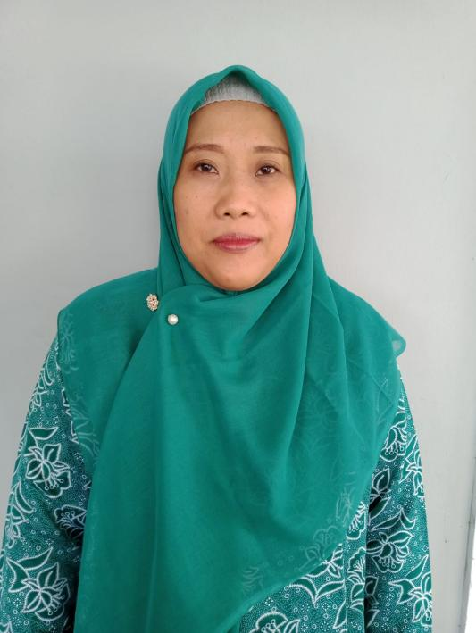
21 | FITRIANA | Wakil Ketua Pokja IV | P | Balikpapan | 19 September 1975/51th | Menikah | RT 14 no. 14 GSI | SLTA | Ibu Rumah Tangga

22 | JUARIAH | Sekretaris Pokja IV | P | Balikpapan | 29 Oktober 1971/55th | Menikah | RT 01 No. 44 GSI | SLTA | Ibu Rumah Tangga

23 | SUPRIHATIN | Anggota Pokja IV | P | Balikpapan | 20 Desember 1975/51th | Menikah | Jl. Mekarsari Rt 32 No. 21 | SLTA | Ibu Rumah Tangga

